关系图
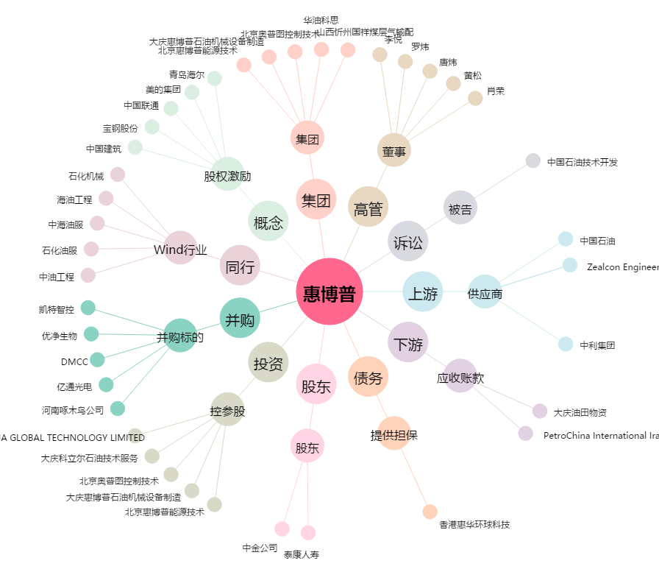
惠博普[002554.SZ] - 关系概览图

